Лист1
Изображение продукции | Краткое описание | Опт (от 30000) | Рекомедуемая розничная цена
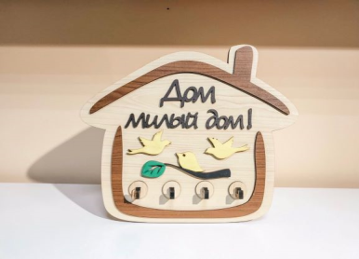 | Ключница "Дом милый дом" К-1 | 450.00 ₽ | 900.00 ₽ | 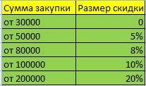
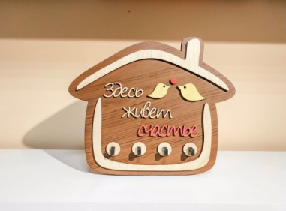 | Ключница "Здесь живет счастье" К-2 | 450.00 ₽ | 900.00 ₽
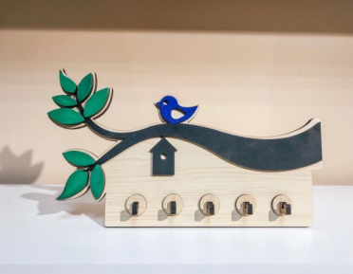 | Ключница "Иволга" К-3 | 450.00 ₽ | 900.00 ₽
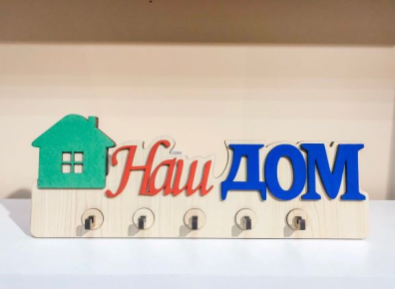 | Ключница "Наш дом" К-4 | 450.00 ₽ | 900.00 ₽
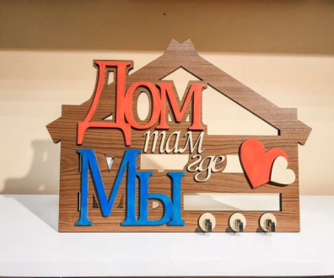 | Ключница "Дом там где Мы" К-5 | 450.00 ₽ | 900.00 ₽
 | Ключница "Милый дом" К-6 | 450.00 ₽ | 900.00 ₽
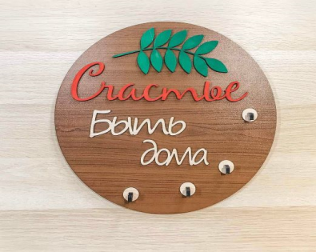 | Ключница "Счастье быть дома" К-7 | 450.00 ₽ | 900.00 ₽
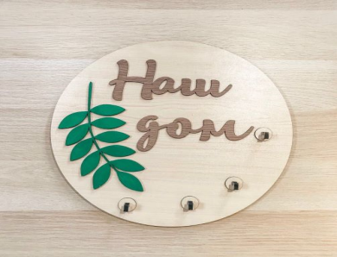 | Ключница "Наш дом" К-8 | 450.00 ₽ | 900.00 ₽

